Mapa subregiones 2021
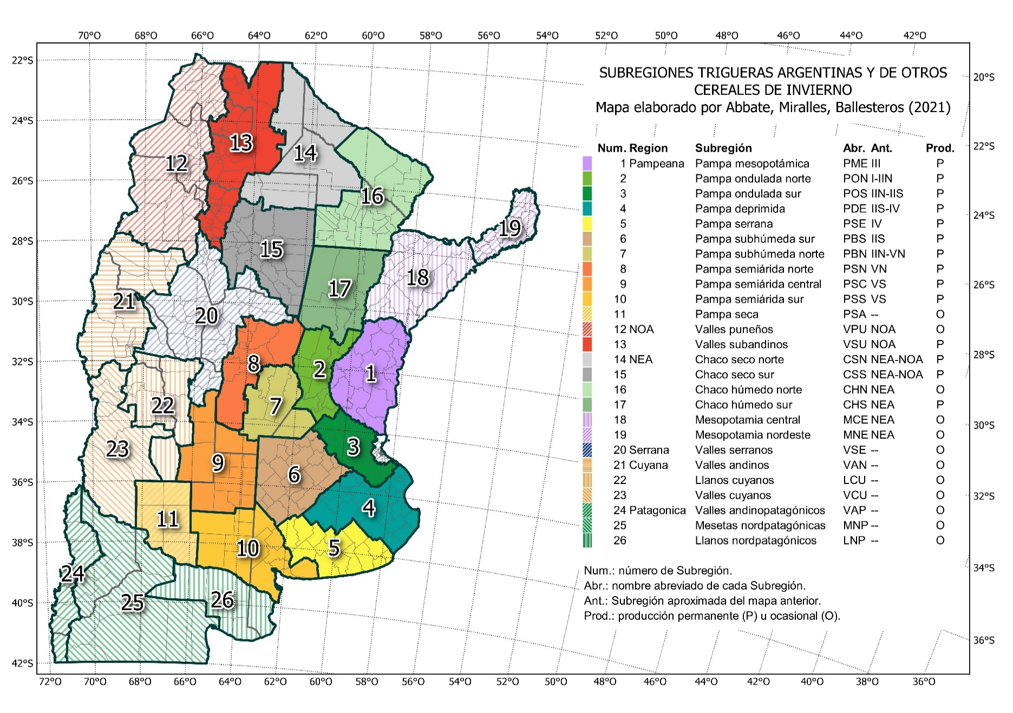
MAPA DE SUBRERIONES TRIGUERAS ARGENTINAS Y DE OTROS CEREALES DE INVIERNO 2021
Mapa oficial de la Red de Ensayos de Variedades de Trigo (RET), suegún Resolución INASE 487-2021.
La descrioción del mapa puede consultarse en t.ly/EvML.

Comentarios
INTRODUCCIÓN
Durante el año 2022, en las instalaciones de la Chacra Experimental Carhué, perteneciente al Ministerio de Desarrollo Agrario de la Provincia de Buenos Aires, se llevó adelante el ensayo correspondiente a la red de Trigo coordinada por INASE, dentro de la coordinación de subregión V SUR.
El siguiente informe expone las características y resultados del mismo para su difusión. La información que aquí se expone, así como la del resto de las localidades intervinientes en la RET, está disponible en la página para su consulta en el siguiente link: https://www.argentina.gob.ar/inase/red-variedades-de-trigo
MATERIALES Y MÉTODOS
El ensayo se llevó adelante en el “Lote 8” (37°12'06.62" S 62°41'47.91" O) del Establecimiento, siendo este de textura franca a franca limosa, con una profundidad efectiva de 60 cm en promedio, limitada por una capa de tosca. El antecesor fue trigo.
Tabla 1. Características del lote
pH | Fósforo Disp. (ppm) |  |  | Materia Org. (%) |  |  | Nitrógeno disponible (0-20 cm)
 |  |  |  |  |  |  | PPM |  | Kg/Ha
6.52 | 12.6 |  |  | 2.25 |  |  | 15.1 |  | 40.32
La siguiente tabla resume la información mensual registrada por la estación meteorológica automática instalada en la chacra en convenio con la BCP de Bahía Blanca, cuya información puede consultarse en https://info.bcp.org.ar/Estaciones/Info.asp?pagina=Mapa.asp
Tabla 2. Información meteorológica año 2022.
 |  | ENE | FEB |  | MAR | ABR |  | MAY |  | JUN | JUL | AGO | SEP | OCT | NOV | DIC
PP |  | 20.2 | 86.2 |  | 88.4 | 106.2 |  | 4.6 |  | 0.6 | 62.6 | 4.2 | 21.4 | 45.6 | 72 | 15
T MAX |  | 38.9 | 33.3 |  | 30.1 | 29 |  | 25.3 |  | 20.5 | 20.5 | 23.3 | 26.7 | 28.7 | 34.6 | 36.9
T MIN |  | 8.7 | 7.4 |  | 4.2 | 1.6 |  | -2 |  | -1.4 | -0.7 | -0.3 | 1.6 | 3.4 | 6.6 | 7.8
T MED |  | 23.9 | 20.8 |  | 18.3 | 15.5 |  | 11.2 |  | 8.6 | 10 | 11.4 | 13.8 | 15.9 | 20.9 | 23.8
A los fines de llevar adelante el ensayo se realizaron las siguientes labores que se ordenan de acuerdo a su desarrollo cronológico.
Labores Presiembra - Inicio de Barbecho: Mediados de Febrero, rastra de disco y rolo. - Preparación de cama de siembra - control mecánico de malezas: mediados de Abril, rastra de disco y rolo. - Pulverización presiembra: se llevó adelante con el equipo pulverizador del establecimiento utilizando: Glifosato (2 Lt/ha), junto con Picloram (0,12 Lt/ha), Dicamba (0,15 Lt/ha), coadyuvante siliconado (0,05 Lt/ha) y sulfato de amonio (1Lt/ha), a los fines de asegurar un inicio de cultivo libre de malezas. - Incorporación de fertilizante: Se realizó mediante el uso de sembradora la incorporación de 80 Kg de PDA/Ha como arrancador, el día 25 de Abril.
Siembra La siembra se llevó adelante con una sembradora experimental Forti de 7 surcos a 0,2 metros, realizando parcelas de 5,5 metros de longitud. La densidad de siembra fue 220 Semillas viables/m2 en el caso de los materiales de ciclo largo y 320 Semillas viables/m2 en los materiales de ciclo corto. Con relación a las fechas de siembra, las mismas fueron el 09 de Junio para los ciclos largos y el 04 de Agosto para los ciclos cortos.
Fertilización nitrogenada: Se llevó adelante de manera manual empleando el equivalente a 120 kg de Urea por parcela, el día 23 de Septiembre. En simultáneo para ambas fechas
Control químico de malezas: El día 24 de Septiembre se llevó adelante la pulverización post emergente del cultivo utilizando Axial (0,6 Lt/ha), Dicamba (0,12 Lt/ha), 2,4 D Sal Amina (0,6Lt/ha), Coadyuvante siliconado (0,05 Lt/ha). La misma se realizó sobre ambas fechas de siembra.
Cosecha: Durante el 8 y el 12 de diciembre se llevó adelante la cosecha de la primera y segunda fecha de siembra respectivamente, la misma se realizó con la cosechadora autopropulsada de parcelas propiedad de la experimental, recolectando el equivalente a 5,5 m2 por tratamiento. Con posterioridad se llevó adelante el trabajo de gabinete necesario para caracterizar las mismas utilizando un equipo Delver HD-1021 para el mismo.
RESULTADOS
En relación a las enfermedades se llevó adelante de manera periódica el monitoreo de posibles adversidades de origen fúngico, no observándose una presión elevada que requiriese de llevar adelante algún tipo de intervención. El día 17 de Noviembre se llevó adelante una recorrida a cargo de Pablo Campos (EEA INTA Bordenave) a los fines de comprobar el estado sanitario de las parcelas cuyo resultado se expone en la Tabla 3.
Tabla 3. Ciclo y caracterización del comportamiento sanitario de cultivares de trigo a Roya Amarilla (RA) durante la Campaña 2022/2023

Con relación a las Heladas, se registraron 49 eventos con temperaturas inferiores a 3,5ºC a nivel de abrigo (2m), no se cuenta con sensor a nivel de suelo en la estación de referencia (Anexo I).
En lo relativo al período crítico del cultivo, durante el mes de Octubre se registraron eventos que resultan significativos, aunque no se observaron daños de relevancia en el ensayo (ver tabla 4)

Tabla 4. Variables agrometeorológicas en periodo crítico de cultivo
Fecha | Lluvias | T Min | T Max | T Media
2022-10-09 | 0 | 3.9 | 20.6 | 12.3
2022-10-13 | 0 | 3.8 | 17.5 | 10.91
2022-10-22 | 0 | 3.4 | 18.3 | 11.26
2022-10-31 | 0 | 2.4 | 20.7 | 12.28
El análisis de las precipitaciones, su distribución y mm acumulados explican en gran parte los rendimientos. El Gráfico 1 muestra la evolución mensual de las lluvias en relación al promedio histórico.
Gráfico 1. Precipitaciones (mm) promedio histórico y campaña 2022
Observando la información del Gráfico 1 complementada con Anexo II, se observa que hasta la primera quincena de Abril, las precipitaciones acompañaron de manera favorable con milimetrajes próximos a la media histórica e incluso superiores en el análisis mensual. Por otro lado, si se tiene en cuenta la cronología de los eventos (Anexo II), a partir del 20/04 se produjo un quiebre hasta el 25/07 (95 días) sin lluvias, generando en muchos casos una interrupción en las siembras. En el caso particular del ensayo, ocasionó la imposibilidad de siembra de fechas intermedias por falta de humedad en el perfil.
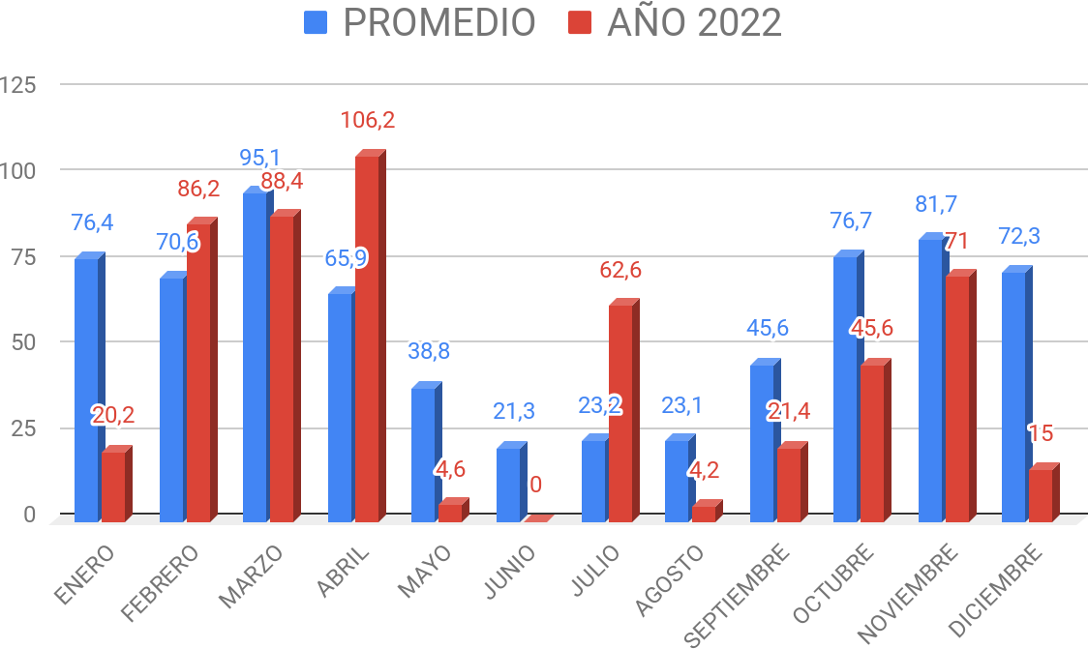
Los eventos registrados en Julio 2022 (62,6 mm) lo ubican dentro de los 10 más lluviosos en los registros de la experimental, gracias a ellos se pudo retomar las siembra, aunque en fechas más tardías de lo habitual para la zona y favorecio un adecuado desarrollo vegetativo de las siembras más tempranas. A partir del mes de Agosto el déficit mensual respecto al histórico fue significativo, agotando rápidamente las reservas logradas y no pudiendo recuperarlas nuevamente. Recién el 25 de Octubre, fecha en que los trigos se encontraban en floración y el daño al potencial de rendimiento era irreversible, se observa un evento significativo de 26mm, que luego fue acompañado por otro de 25 mm el día 13 de noviembre. Esta información permitiria entender porqué los bajos rendimientos observados en los ensayos, basta con observar que los materiales de ciclo largo recibieron 208 mm en su ciclo (que se sumaron a lo acumulado durante el barbecho), mientras que los ciclos cortos sumaron 143 mm.

